4. Planeamento e Manutenção
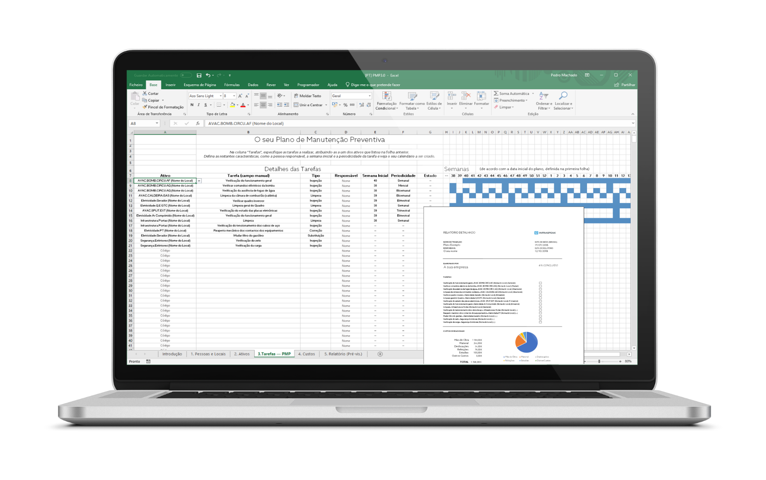
4. Planeamento e Manutenção
O próximo passo é definir um plano de manutenção para os seus equipamentos e edifícios, dando prioridade àqueles com maior risco associado. Com o nosso Modelo de Plano de Manutenção Preventiva, terá todo este trabalho facilitado com automações e ainda aprenderá no processo.

DESCARREGAR AGORA

Relatório (pré-vis.)
RELATÓRIO
AVALIAÇÃO DO RISCO

NOME DO TRABALHO |  |  |  | DATA DE INÍCIO
Nome Exemplo |  |  |  | 2030-01-01
EMPRESA |  |  |  | DATA ATUAL
A sua empresa |  |  |  | 2022-06-22

ELABORADO POR |  |  |  | Nº TOTAL EQUIPAMENTOS
O seu nome |  |  |  | 7

A | 1
B | 2
B/C | 1
C | 1
D | 2

EQUIPAMENTOS POR ESTADO FÍSICO
Categoria A | 1 (14,3%)
Categoria B | 2 (28,6%)
Categoria B/C | 1 (14,3%)
Categoria C | 1 (14,3%)
Categoria D | 2 (28,6%)

Baixo | 2
Moderado | 1
Significativo | 0
Alto | 0

EQUIPAMENTOS POR RISCO ASSOCIADO
4 equipamentos nas categorias B/C e inferiores

Risco Alto | 2 (0,5%)
Risco Significativo | 1 (0,3%)
Risco Moderado | 0 (0%)
Risco Baixo | 0 (0%)

ÁREA DE EQUIPAMENTO EM MAIOR RISCO | |  |  | AVAC

CLASSIFICAÇÃO GERAL | |  |  | 52/100

 |  | ASSINATURA

